Table 1
Operación: Construcción de un SOP
Objetivo

pasos básicos | Guía visual |  |  |  |  |  |  | pasos básicos | Guía visual
Aim 1.0
1.1 Descargar plantilla de Excel del curso de AICC sobre Trabajo Estandarizado |  |  |  |  |  |  |  | 1.2 Defina el perímetro del proceso. Marque el piso para mostrar el área donde se aplica el PVO | 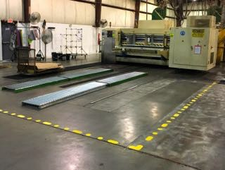
 |  | Job Titles of s - Supervisor, OpOerpaetorar tUtioilinty # Involved Assistant, Assistant 2, teel toed shoes, Employee sses, earplugs, rsonal Protective ANSI approved s Kevlar gloves Required and/or Equipment - Z87 B a s i c Steps V i s u a l Aid Recommended Pe Safety gla |  |  |  |  | r -

 |  | Date originated: | Date revis |  | ed:11/30/17 | SO P ID Nu m b e
1.3 Divida el área/proceso en secciones manejables según sea necesario. Por ejemplo, una corrugadora se dividiría en al menos dos secciones (extremo húmedo y extremo seco). | 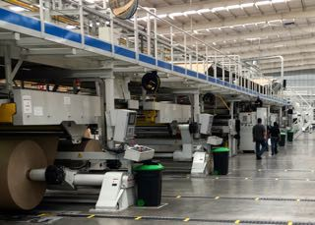 |  |  |  |  |  |  | 1.4 Priorice el desarrollo de PVO, lecciones de un punto, listas de verificación, etc., mediante el uso de códigos de pérdida. La mayoría comienza con la limpieza y el mantenimiento de la tripulación. | 
1.5 Después de trabajar con algunos miembros del equipo para redactar el PVO, reúnase con aquellos que trabajan en el área para revisar el borrador. | 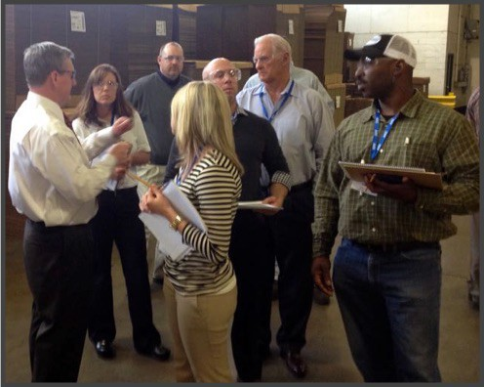 |  |  |  |  |  |  | 1.6 Tome fotografías o capture pantallas para proporcionar ayudas visuales para cada paso del PVO. Asegúrese de capturar los controles de la máquina y anotar con flechas, etc., según sea necesario. | 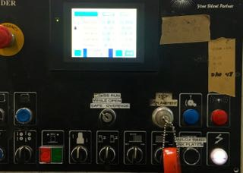
1.7 Revise el PVO completado con aquellos que trabajan en el área, así como con sus supervisors y proveedores. | 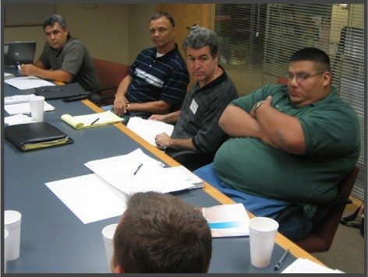 |  |  |  |  |  |  | 1.8 Capacite a todos los trabajadores en el área sobre el PVO. Al finalizar la capacitación, todos deben firmar una copia que se conservará en los archivos de capacitación. | 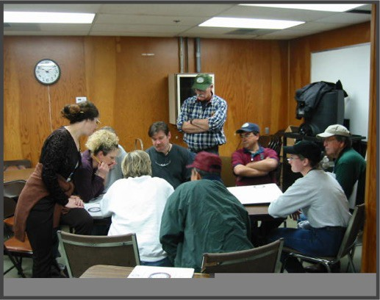
1.9 Publique el PVO en línea o en el área y asegúrese de que todos sepan cómo acceder a él para revisión, capacitación y auditorías. |  |  |  |  |  |  |  | 1.10 Audite regularmente. Descargue la plantilla durante
O b j e c t i v e -
B a s i c Steps V i s u a l Aid
1.1A i m 1.0 |  |  |  | 1.2

